Input + Process
NO. | EXPLANATORY |  |  |  |  | FORMULA | VALUE | UNIT
A. | INPUT DATA PERENCANAAN
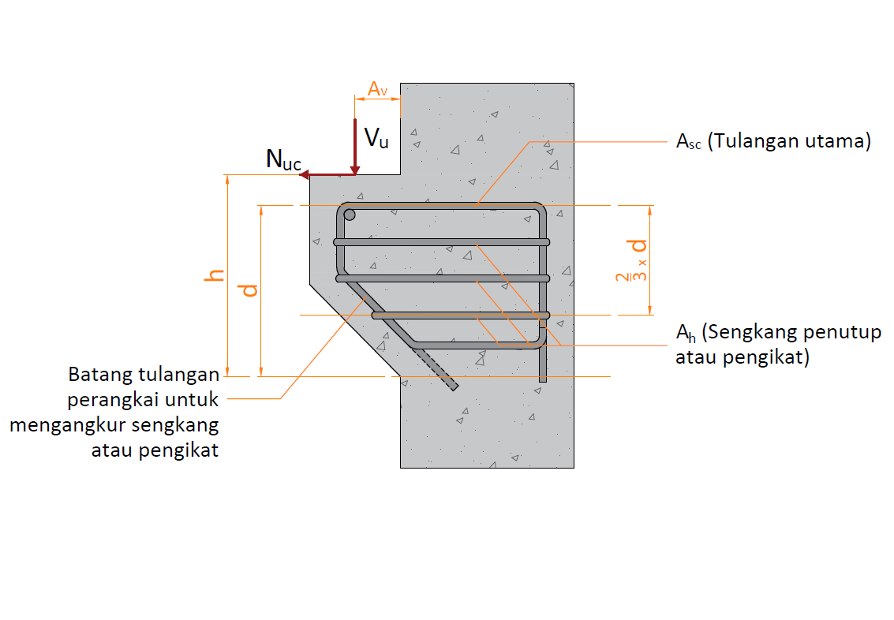

A.1. | Input Nilai Bahan Struktur
 | Kuat tekan beton, |  |  |  |  | fc' = | 25 | MPa
 | Tegangan leleh baja (deform) untuk tulangan lentur, |  |  |  |  | fy = | 400 | MPa

A.2. | Input Nilai Dimensi Balok & Pelat
 | Lebar balok |  |  |  |  | b = | 300.00 | mm
 | Tinggi balok |  |  |  |  | h = | 600.00 | mm
 | Diameter tulangan (deform) yang digunakan, |  |  |  |  | D = | 16 | mm
 | Diameter sengkang (polos) yang digunakan, |  |  |  |  | P = | 8 | mm
 | Tebal bersih selimut beton, |  |  |  |  | ts = | 40.00 | mm
 | Jarak pusat beban ke muka tumpuan, |  |  |  |  | av = | 200.00 | mm

A.3. | Input Nilai Beban
 | Gaya geser ultimit akibat beban terfaktor, |  |  |  |  | Vu = | 215.568 | kN
 | Gaya tarik horizontal ultimit akibat beban terfaktor, |  |  |  |  | Nuc = | 68.712 | kN

B. | ANALISA NILAI MOMEN PROBABILITAS
 | Kontrol dimensi penampang balok konsol,
 |  | Syarat : | av / d | < | 1.00
 |  |  | 0.362 | < | 1.00 | → | [ OK ]

B.1. | Kebutuhan Tulangan Utama Berdasarkan Gaya Momen
 | Faktor bentuk distribusi tegangan beton, |  |  |  | → | β1 = | 0.850
 | Kontrol nilai rasio tulangan perlu,
<
<
<
<
 |  | Syarat : | ρmin | ρ | ρmaks
 |  |  | 0.0031 | 0.0017 | 0.0203 | → | [ Pakai ρmin ]

 | Rasio tulangan pakai, |  |  |  |  | ρ = | 0.0031
 | Luas tulangan yang diperlukan, |  |  |  |  | Af = | 517.500 | mm2

B.2. | Kebutuhan Tulangan Utama Berdasarkan Gaya Geser Friksi
 | Faktor reduksi kekuatan gaya geser, |  |  |  |  | φ = | 0.75
 | Kontrol nilai gaya geser perlu terhadap gaya geser rencana,
 |  | Syarat : | Vn | < | Vn-max
 |  |  | 287.424 | < | 828.00 | → | [ OK ]

 | Luas tulangan yang diperlukan, |  |  |  |  | Avf = | 513.257 | mm2

B.3. | Kebutuhan Tulangan Utama Berdasarkan Gaya Tarik Horizontal
 | Faktor reduksi kekuatan gaya geser, |  |  |  |  | φ = | 0.75
 | Luas tulangan yang diperlukan, |  |  |  |  | An = Nnc / fy = | 229.040 | mm2

B.4. | Perhitungan Tulangan Utama & Tulangan Sengkang
 | Luas tulangan tarik utama, |  |  |  |  | Asc = | 746.540 | mm2
 | Digunakan jumlah tulangan dalam satu baris, |  |  |  |  | ns = | 5 | bh
D
 | Digunakan tulangan, |  |  |  |  | 4 | 16
 | Luas tulangan terpakai, |  |  |  |  | Asc = | 804.25 | mm2
 | Jumlah baris tulangan, |  |  |  |  | nb = n / ns = | 1
 |  | Syarat: | nb | < 1 |  | → | [OK]

x
P
 | Jumlah tulangan yang diperlukan, |  |  |  |  | n = | 9.70
 | Jumlah tulangan sengkang per tulangan utama, |  |  |  |  | nh = | 2.43
 | Digunakan tulangan, |  |  |  | 4 | 3 | 8
 | jarak antar tulangan sengkang per tulangan utama, |  |  |  |  | y = | 120 | mm

B.5. | Panjang Penyaluran
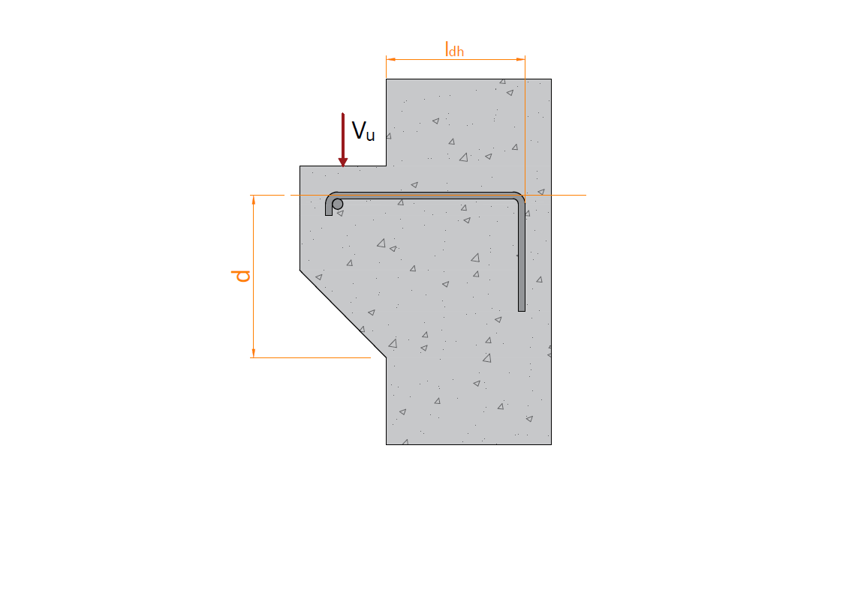

 | Panjang penyaluran pakai, |  |  |  |  | ldh = | 200 | mm

 | Panjang kait 90o perlu, |  |  |  |  | l90 = | 192 | mm
 | Panjang kait 90o pakai, |  |  |  |  | l90 = | 200 | mm

